用例编号对应规则
编号规则：
 | 子目录号 + 用例号 + 子用例号

 | 例如：

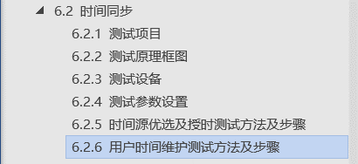
 |  | 那么 “用户时间维护” 用例对应的用例编号为 2 + 02 + 00

 |  | 2对应目录顺序，即6.2的2。

 |  | 02对应该用例在该目录下的顺序。时间源优选为1，用户时间维护为2。

 |  | 00对应其没有子用例。

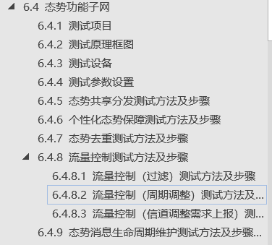
 |  |  | “流量控制（周期调整）”用例对应的就是40402。

